关系图
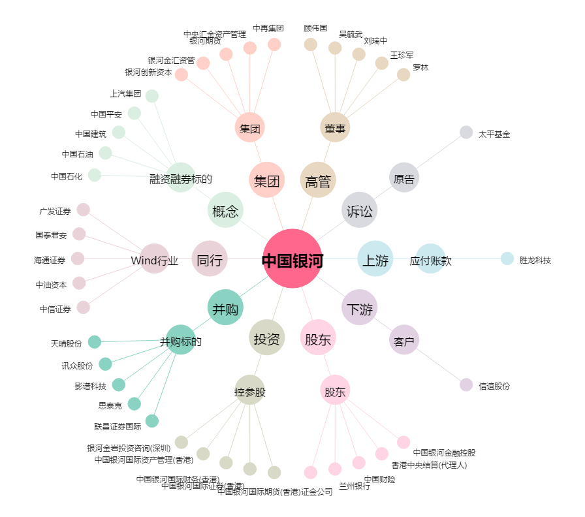
中国银河[601881.SH] - 关系概览图

